Regelzeitraum
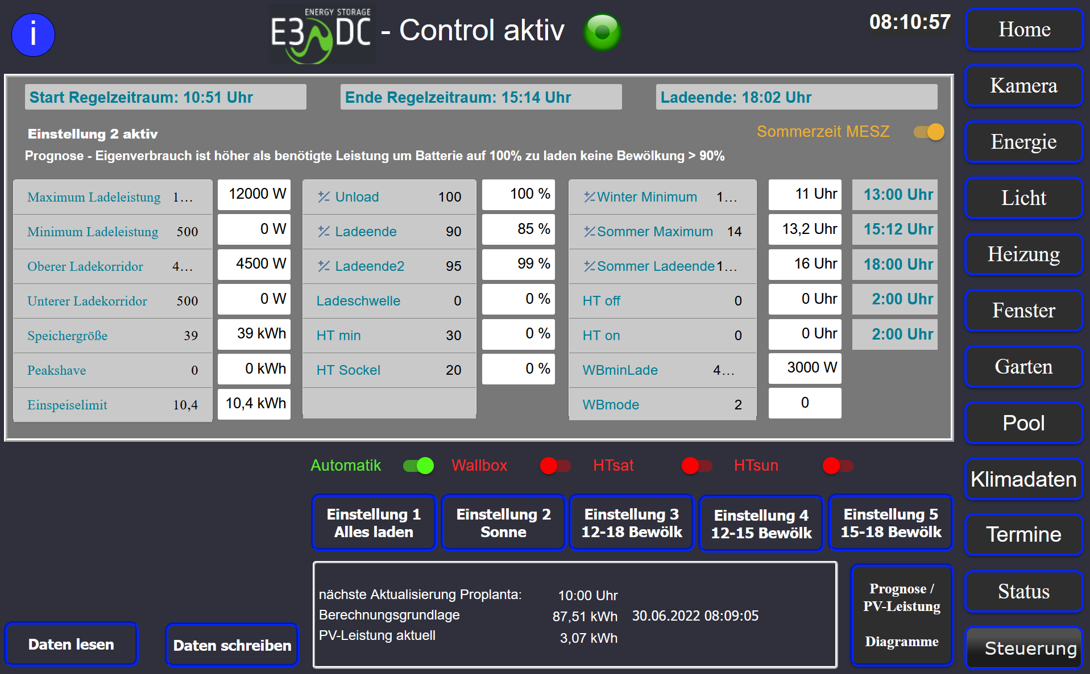
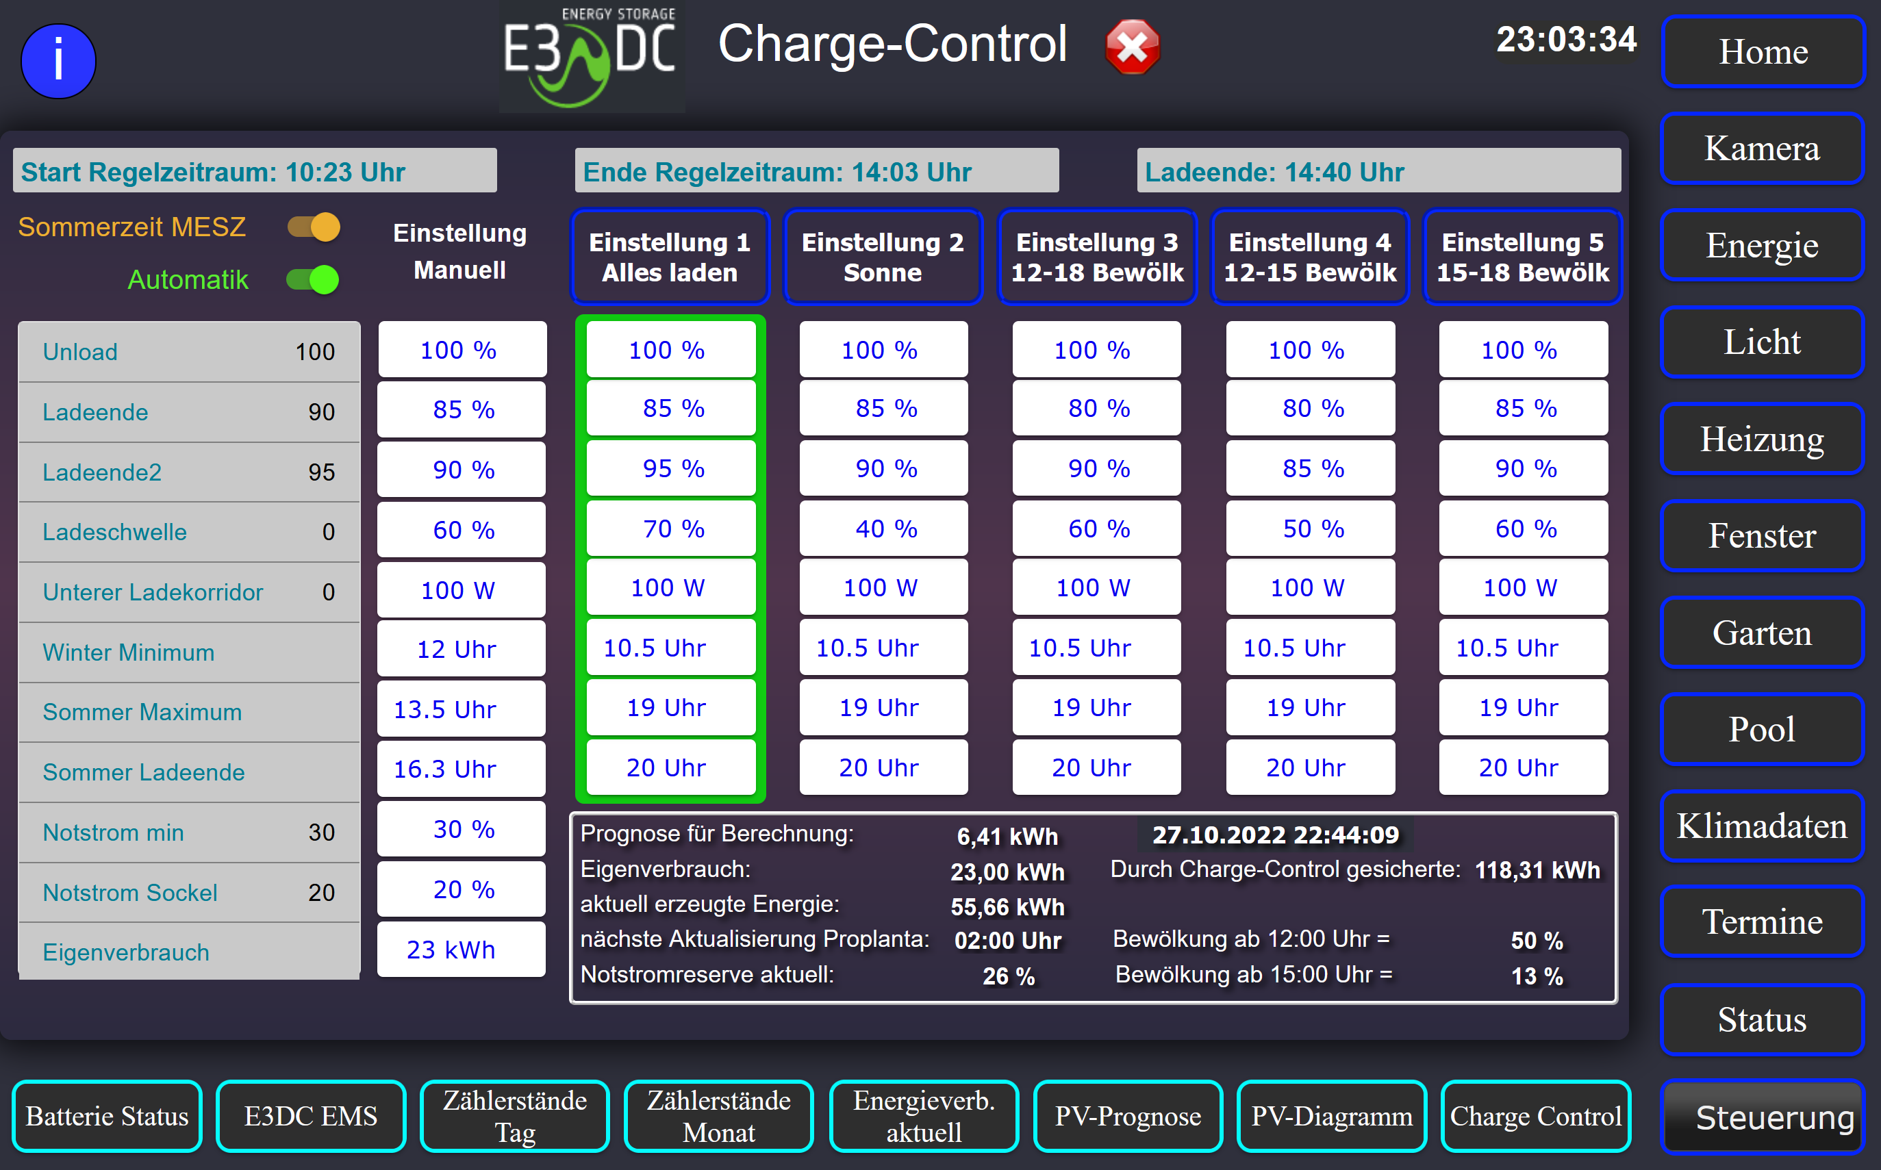

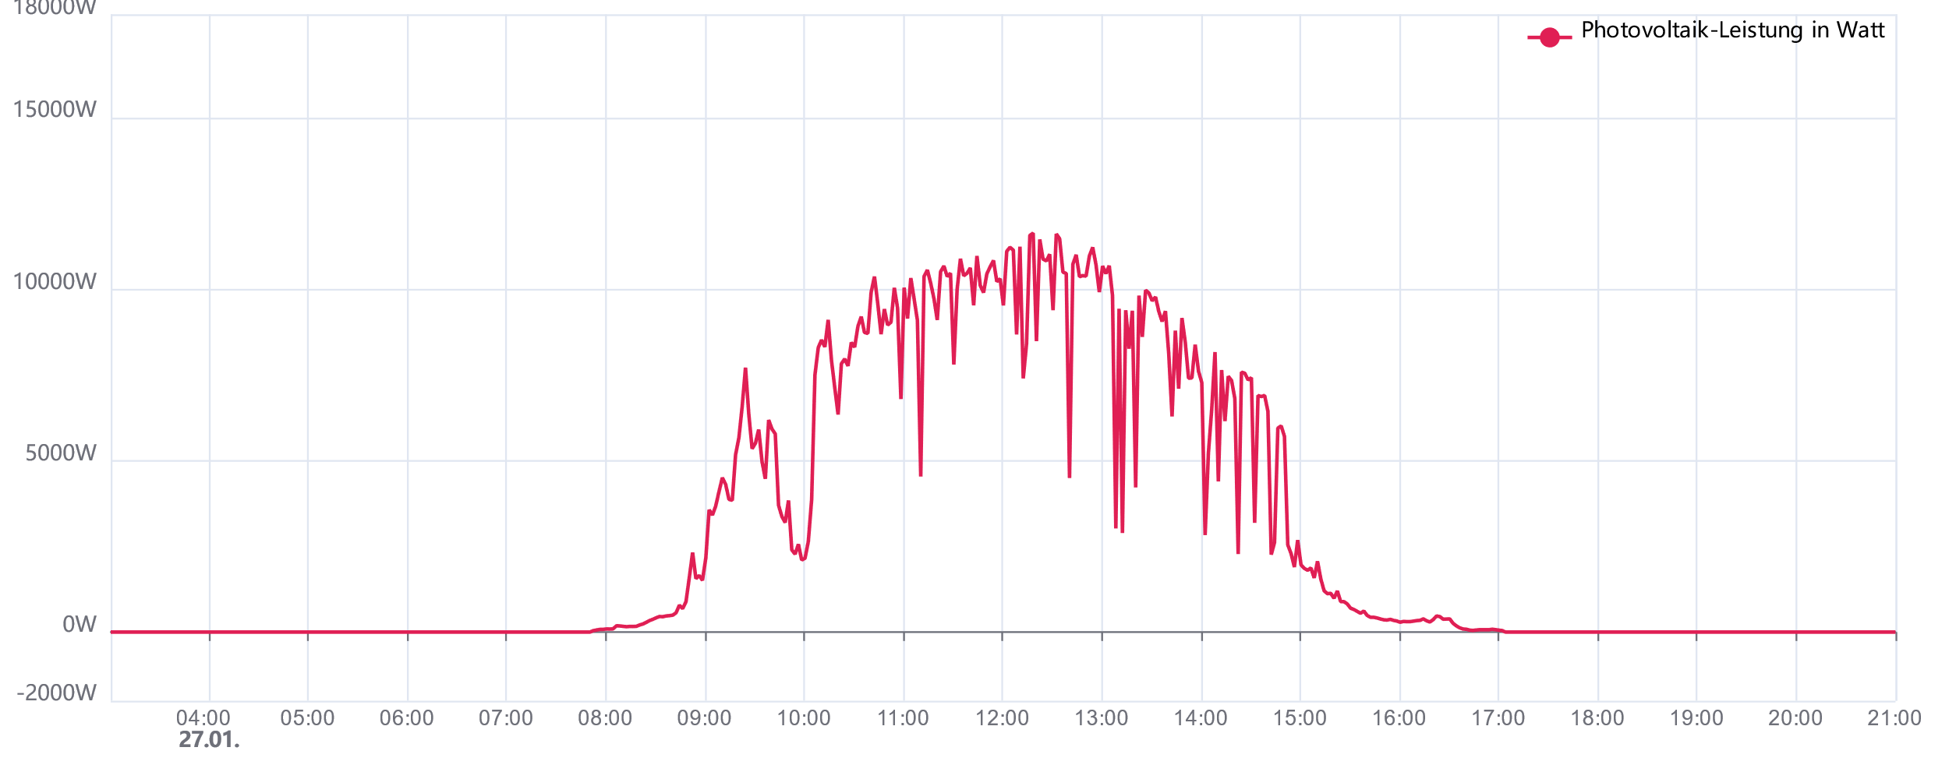

Berechnung Regelzeitraum

Winterminimum |  | 10.50 | Tag Start | 2022-01-01 | Anzahl Tage | 26
Sommermaximum |  | 19.00 | Tag heute | 2022-01-27
Sommerladeende |  | 20.00

 | Regelbeginn |  | Regelende |  | Ladeende
 | HH | MM | HH | MM | HH | MM
GMT | 9 | 57 | 11 | 27 | 11 | 59
MEZ | 10 | 57 | 12 | 27 | 12 | 59

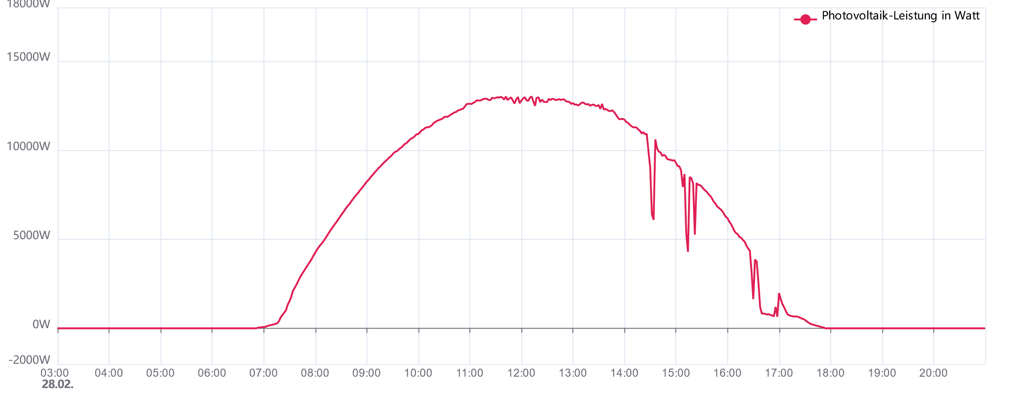
Berechnung Regelzeitraum

 | Regelbeginn |  | Regelende |  | Ladeende
 | HH | MM | HH | MM | HH | MM
GMT | 8 | 11 | 13 | 14 | 13 | 53
MEZ | 9 | 11 | 14 | 14 | 14 | 53

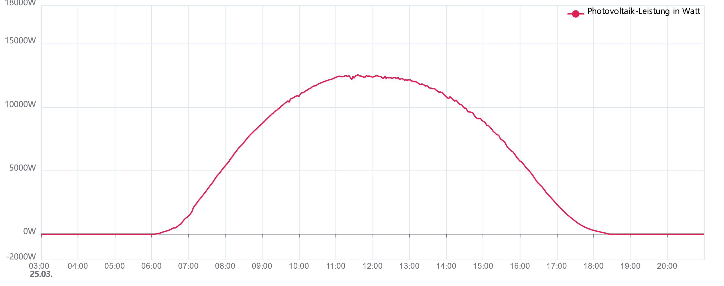
Berechnung Regelzeitraum

 | Regelbeginn |  | Regelende |  | Ladeende
 | HH | MM | HH | MM | HH | MM
GMT | 6 | 18 | 14 | 54 | 15 | 39
MEZ | 7 | 18 | 15 | 54 | 16 | 39

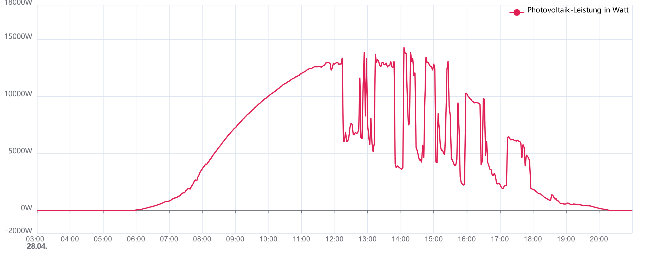
Berechnung Regelzeitraum

 | Regelbeginn |  | Regelende |  | Ladeende
 | HH | MM | HH | MM | HH | MM
GMT | 3 | 49 | 17 | 5 | 17 | 59

MESZ | 5 | 49 | 19 | 5 | 19 | 59

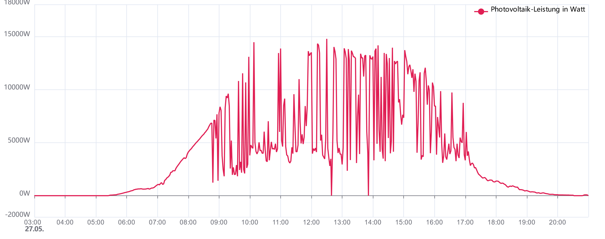
Berechnung Regelzeitraum

 | Regelbeginn |  | Regelende |  | Ladeende
 | HH | MM | HH | MM | HH | MM
GMT | 2 | 25 | 18 | 28 | 19 | 27

MESZ | 4 | 25 | 20 | 28 | 21 | 27

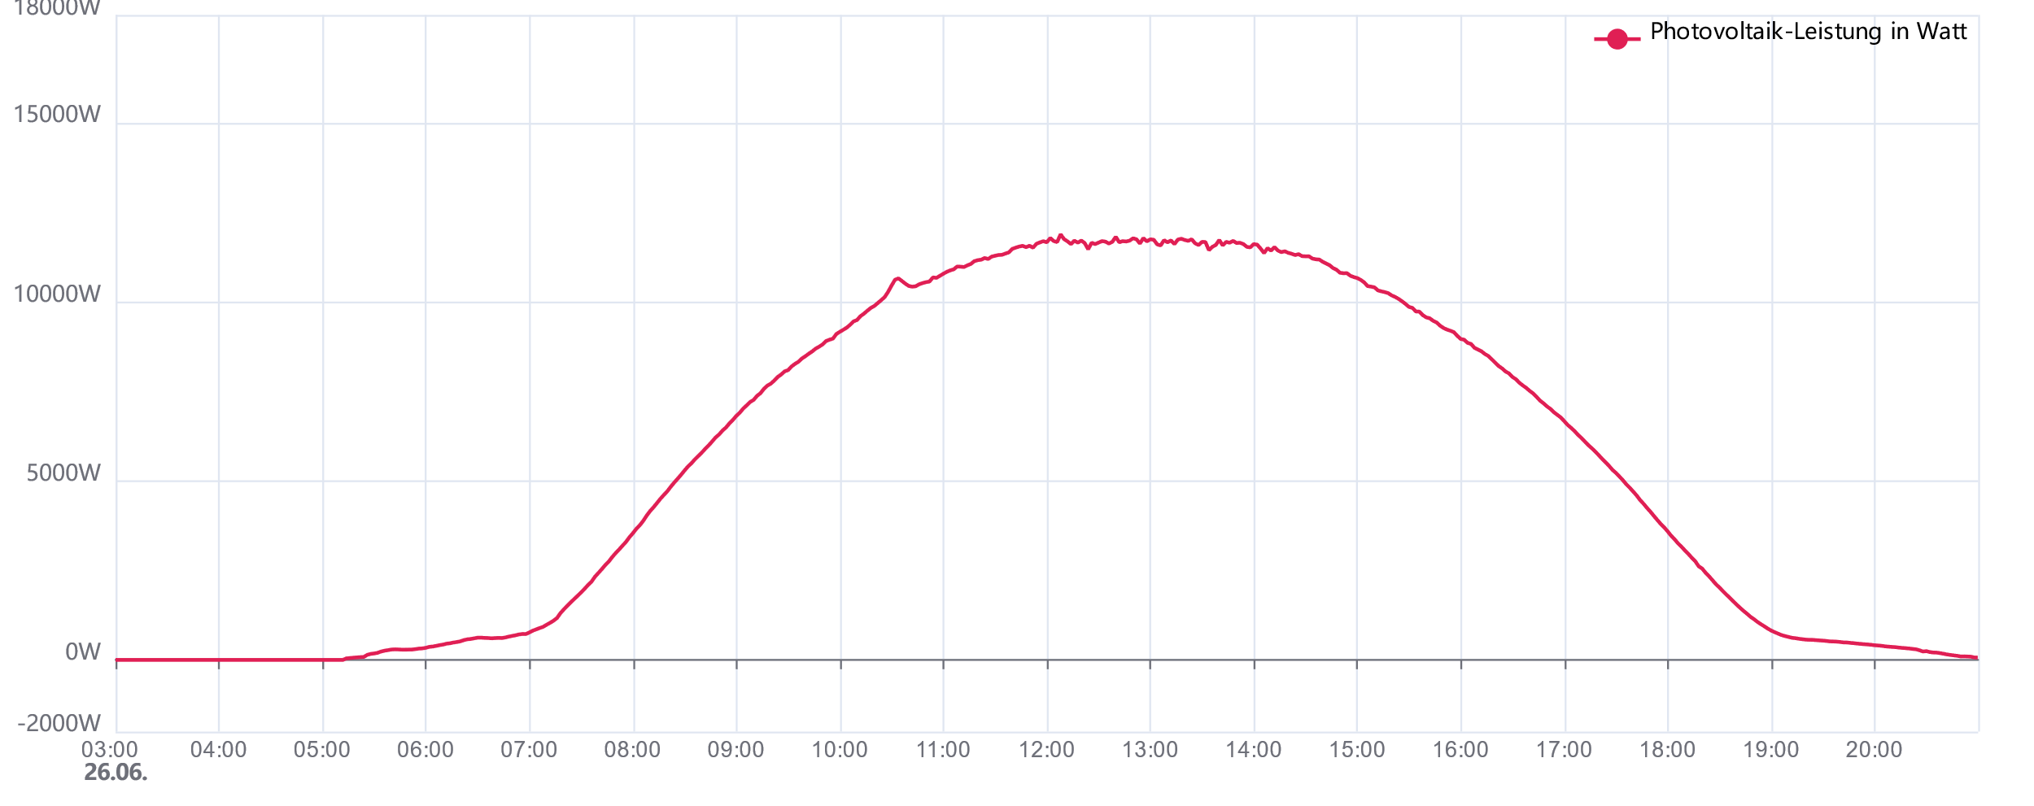
Berechnung Regelzeitraum

 | Regelbeginn |  | Regelende |  | Ladeende
 | HH | MM | HH | MM | HH | MM
GMT | 2 | 2 | 19 | 2 | 20 | 2

MESZ | 4 | 2 | 21 | 2 | 22 | 2

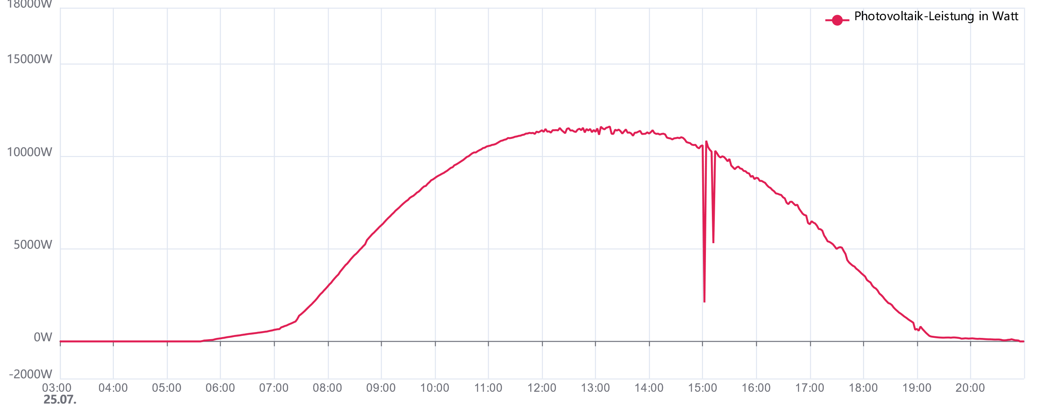
Berechnung Regelzeitraum

 | Regelbeginn |  | Regelende |  | Ladeende
 | HH | MM | HH | MM | HH | MM
GMT | 2 | 42 | 18 | 30 | 19 | 27

MESZ | 4 | 42 | 20 | 30 | 21 | 27

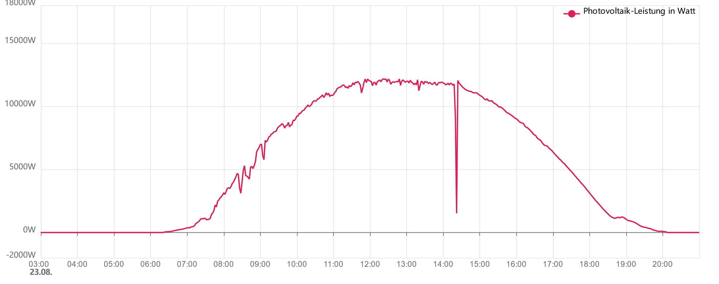
Berechnung Regelzeitraum

 | Regelbeginn |  | Regelende |  | Ladeende
 | HH | MM | HH | MM | HH | MM
GMT | 4 | 8 | 16 | 57 | 17 | 49

MESZ | 6 | 8 | 18 | 57 | 19 | 49

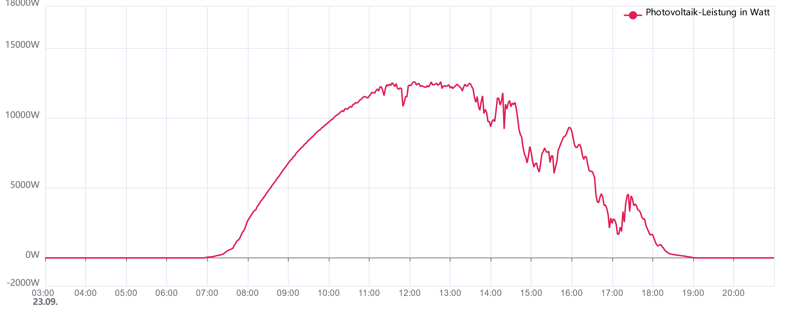
Berechnung Regelzeitraum

 | Regelbeginn |  | Regelende |  | Ladeende
 | HH | MM | HH | MM | HH | MM
GMT | 6 | 8 | 14 | 37 | 15 | 22

MESZ | 8 | 8 | 16 | 37 | 17 | 22

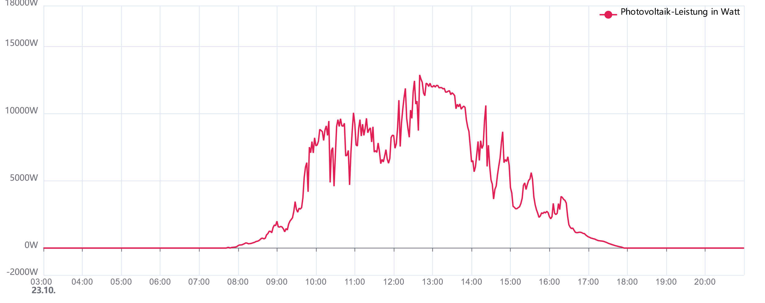
Berechnung Regelzeitraum

 | Regelbeginn |  | Regelende |  | Ladeende
 | HH | MM | HH | MM | HH | MM
GMT | 8 | 5 | 12 | 22 | 13 | 0

MESZ | 10 | 5 | 14 | 22 | 15 | 0

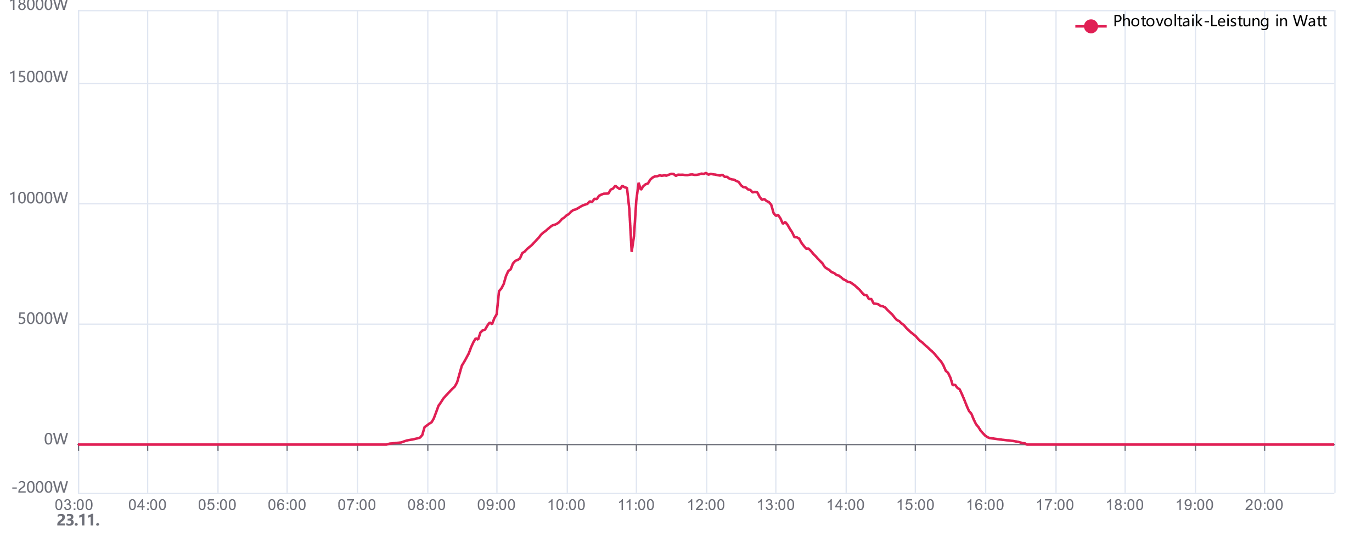
Berechnung Regelzeitraum

 | Regelbeginn |  | Regelende |  | Ladeende
 | HH | MM | HH | MM | HH | MM
GMT | 9 | 42 | 10 | 49 | 11 | 21
MEZ | 10 | 42 | 11 | 49 | 12 | 21

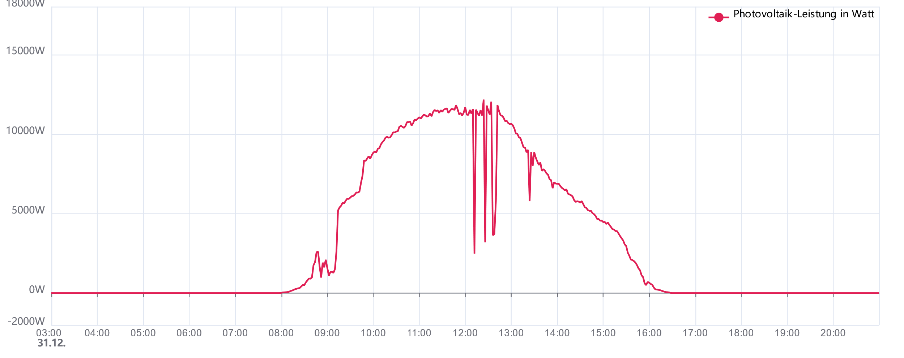
Berechnung Regelzeitraum

 | Regelbeginn |  | Regelende |  | Ladeende
 | HH | MM | HH | MM | HH | MM
GMT | 10 | 29 | 10 | 34 | 11 | 4
MEZ | 11 | 29 | 11 | 34 | 12 | 4

